关系图
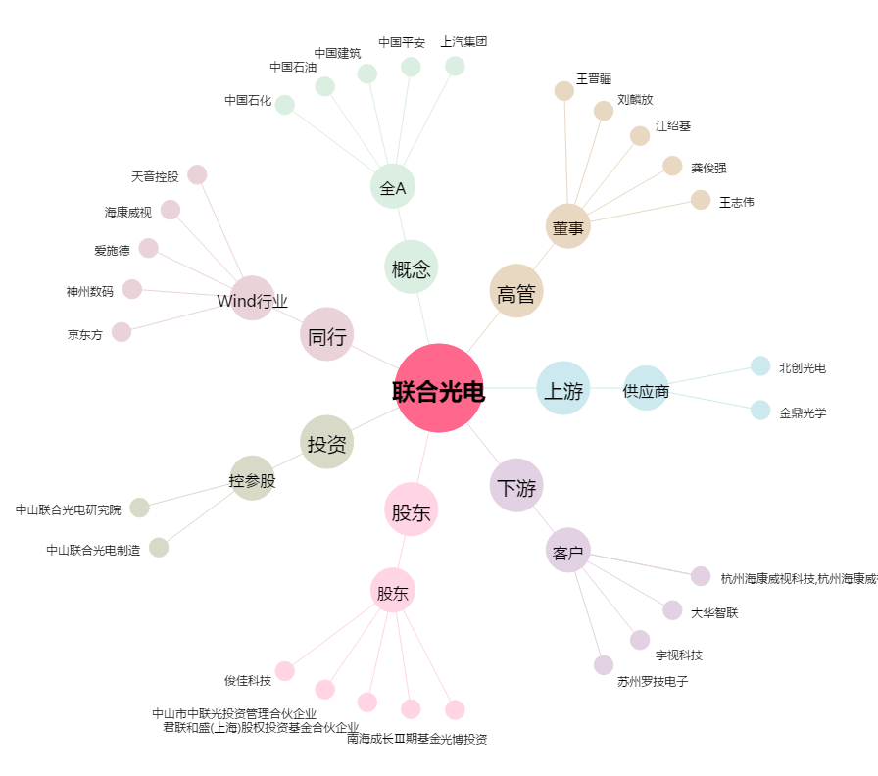
联合光电[300691.SZ] - 关系概览图

